Dados do Indicador
PQA-VS - 2018
Indicador 01
 | Proporção de registros de óbitos alimentados no SIM em relação ao estimado, recebidos na base federal em até 60 dias após o final do mês de ocorrência.

Meta | 90% de registros de óbitos alimentados no SIM até 60 dias após o final do mês de ocorrência.
Relevância do Indicador | - As informações de mortalidade do SIM são cada vez mais utilizadas para a formulação de políticas públicas e monitoramento de eventos estratégicos (mortalidade infantil, fetal, materna e mulheres em idade fértil) na esfera federal, estadual e municipal. Por esse motivo, a oportunidade da notificação é fundamental.
Método de Cálculo | Numerador: Total de óbitos notificados até 60 dias após o final do mês de ocorrência, por local de residência. Denominador: Total de óbitos esperados (estimados). Fator de multiplicação: 100.
Fonte | Sistema de Informações sobre Mortalidade (SIM).
Dados para avaliação | Data para processamento dos dados da base nacional para avaliação final: 31 de março do ano posterior ao da avaliação.
Informações adicionais | - A alimentação no SIM dos registros de óbito deve ser feita de forma regular e constante durante todo o ano.
 | - Dentre todos os óbitos, a alimentação no SIM dos óbitos fetais, infantis e maternos deve ser priorizada, conforme preconizado na Portaria de Consolidação nº 1/GM/MS, de 28 de setembro de 2017, Capítulo VI, Seção I, Artigo nº 402 e Artigo nº 413.
 | Quanto ao número de óbitos esperados, serão utilizados os mesmos parâmetros da Portaria nº 47/SVS/MS, de 03 de maio de 2016, adaptados para o contexto do PQA-VS. Assim, o método será aplicado a todos os municípios, inclusive para os menores de 30.000 habitantes.
 | - Os municípios novos, bem como aqueles dos quais esses se desmembraram, deverão receber um tratamento provisório no monitoramento deste indicador, durante 4 (quatro) anos, a contar da data de instalação de fato (separação administrativa), para viabilizar a construção de série histórica, que permita estimar os volumes esperados de óbitos de seus residentes.
 | - A Secretaria de Vigilância em Saúde disponibiliza o número de óbitos esperados por município no seguinte endereço: http://svs.aids.gov.br/cgiae/sim/ no item documentação.
Responsável pelo Monitoramento e Avaliação no Ministério da Saúde | Secretaria de Vigilância em Saúde. Departamento de Gestão da Vigilância em Saúde - DEGEVS E-mail: dagvs@saude.gov.br
Responsável pelo Monitoramento e Avaliação na Secretaria Estadual de Saúde | Diretoria de Vigilância Epidemiológica. Coordenação de Ações Estratégicas / Grupo de Trabalho SIM divep.caest@saude.ba.gov.br / divep.sim@saude.ba.gov.br

BA - Núcleo Regional de Saúde
Proporção de registros de óbitos alimentados no SIM em relação ao estimado, recebidos na base federal em até 60 dias após o final do mês de ocorrência, por núcleo regional de saúde. Bahia, 2013-2018.
Meta: 90%
 | 2013 |  |  | 2014 |  |  | 2015 |  |  | 2016 |  |  | 2017 |  |  | 2018*
Núcleo Regional de Saúde | Nº óbitos notificados | Nº óbitos esperados | % | Nº óbitos notificados | Nº óbitos esperados | % | Nº óbitos notificados | Nº óbitos esperados | % | Nº óbitos notificados | Nº óbitos esperados | % | Nº óbitos notificados | Nº óbitos esperados | % | Nº óbitos notificados | Nº óbitos esperados | %
Centro-Leste | 9,779 | 11,754 | 83.2% | 9,913 | 12,044 | 82.3% | 11,126 | 12,044 | 92.4% | 11,455 | 13,419 | 85.4% | 12,752 | 13,945 | 91.4% | 9,490 | 10,294 | 92.2%
Centro-Norte | 3,193 | 4,008 | 79.7% | 3,047 | 4,274 | 71.3% | 3,552 | 4,274 | 83.1% | 3,508 | 4,579 | 76.6% | 4,154 | 4,741 | 87.6% | 2,989 | 3,537 | 84.5%
Extremo-Sul | 3,467 | 4,524 | 76.6% | 4,163 | 4,576 | 91.0% | 4,394 | 4,576 | 96.0% | 4,406 | 4,666 | 94.4% | 4,924 | 4,709 | 104.6% | 3,652 | 3,708 | 98.5%
Leste | 21,835 | 25,918 | 84.2% | 21,196 | 25,333 | 83.7% | 25,030 | 25,333 | 98.8% | 24,197 | 26,833 | 90.2% | 24,894 | 27,485 | 90.6% | 18,812 | 20,345 | 92.5%
Nordeste | 4,269 | 4,513 | 94.6% | 4,209 | 4,776 | 88.1% | 4,106 | 4,776 | 86.0% | 4,672 | 5,056 | 92.4% | 4,856 | 5,164 | 94.0% | 3,645 | 4,020 | 90.7%
Norte | 4,935 | 5,540 | 89.1% | 4,981 | 5,954 | 83.7% | 5,354 | 5,954 | 89.9% | 5,738 | 6,099 | 94.1% | 5,322 | 6,175 | 86.2% | 4,152 | 4,817 | 86.2%
Oeste | 2,947 | 3,803 | 77.5% | 2,789 | 4,032 | 69.2% | 3,258 | 4,032 | 80.8% | 3,375 | 4,548 | 74.2% | 3,596 | 4,613 | 78.0% | 3,223 | 3,513 | 91.7%
Sudoeste | 7,688 | 9,997 | 76.9% | 6,754 | 9,989 | 67.6% | 7,563 | 9,989 | 75.7% | 8,459 | 10,121 | 83.6% | 9,259 | 10,189 | 90.9% | 7,434 | 7,949 | 93.5%
Sul | 7,356 | 10,455 | 70.4% | 8,776 | 10,084 | 87.0% | 8,617 | 10,084 | 85.5% | 10,640 | 10,832 | 98.2% | 10,182 | 11,131 | 91.5% | 8,276 | 8,964 | 92.3%

Bahia | 65,469 | 80,512 | 81.3% | 65,828 | 81,062 | 81.2% | 73,000 | 81,062 | 90.1% | 76,450 | 86,153 | 88.7% | 79,939 | 88,152 | 90.7% | 61,673 | 67,147 | 91.8%

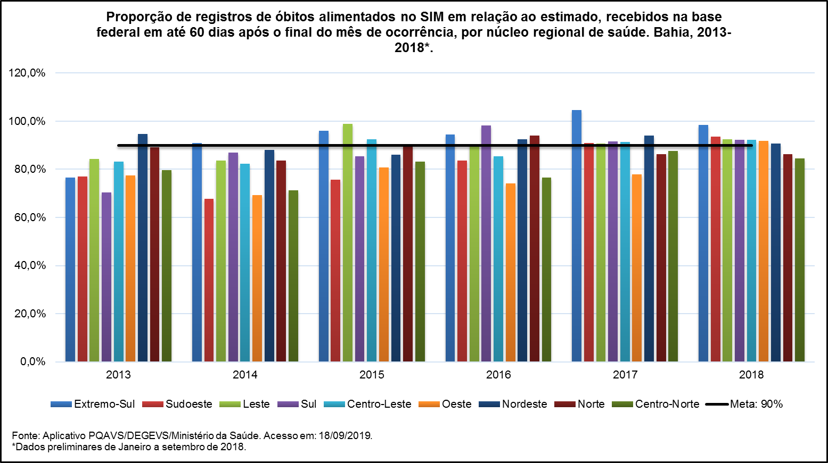
Fonte: Aplicativo PQAVS/DEGEVS/Ministério da Saúde. Acesso em: 18/09/2019.
*Dados preliminares de Janeiro a setembro de 2018.

Municípios
Proporção de registros de óbitos alimentados no SIM em relação ao estimado, recebidos na base federal em até 60 dias após o final do mês de ocorrência, por município. Bahia, 2013-2018*.

Meta: 90%
NÚCLEO REGIONAL DE SAÚDE | REGIÃO DE SAÚDE | TERRITÓRIO DE IDENTIDADE | REGIÃO DO SEMI ÁRIDO | MUNICÍPIO | 2013 |  |  | 2014 |  |  | 2015 |  |  | 2016 |  |  | 2017 |  |  | 2018*
 |  |  |  |  | Nº óbitos notificados | Nº óbitos esperados | % | Nº óbitos notificados | Nº óbitos esperados | % | Nº óbitos notificados | Nº óbitos esperados | % | Nº óbitos notificados | Nº óbitos esperados | % | Nº óbitos notificados | Nº óbitos esperados | % | Nº óbitos notificados | Nº óbitos esperados | %
Núcleo Regional de Saúde Centro-Leste |  |  |  |  | 9,779 | 11,754 | 83.2% | 9,913 | 12,044 | 82.3% | 11,126 | 12,044 | 92.4% | 11,455 | 13,419 | 85.4% | 12,752 | 13,945 | 91.4% | 9,490 | 10,294 | 92.2%
Região de Saúde de Feira de Santana |  |  |  |  | 5,928 | 6,419 | 92.4% | 6,182 | 6,414 | 96.4% | 6,673 | 6,414 | 104.0% | 6,660 | 7,240 | 92.0% | 7,280 | 7,515 | 96.9% | 5,394 | 5,472 | 98.6%
CENTRO-LESTE | Feira de Santana | Portal do Sertão |  | Amélia Rodrigues | 137 | 156 | 87.8% | 139 | 136 | 102.2% | 154 | 136 | 113.2% | 102 | 160 | 63.8% | 151 | 172 | 87.8% | 114 | 97 | 117.5%
CENTRO-LESTE | Feira de Santana | Portal do Sertão | X | Anguera | 66 | 60 | 110.0% | 66 | 68 | 97.1% | 56 | 68 | 82.4% | 53 | 67 | 79.1% | 83 | 66 | 125.8% | 54 | 40 | 135.0%
CENTRO-LESTE | Feira de Santana | Portal do Sertão | x | Antônio Cardoso | 67 | 74 | 90.5% | 57 | 67 | 85.1% | 68 | 67 | 101.5% | 62 | 67 | 92.5% | 59 | 67 | 88.1% | 65 | 50 | 130.0%
CENTRO-LESTE | Feira de Santana | Bacia do Jacuípe | x | Baixa Grande | 85 | 93 | 91.4% | 104 | 129 | 80.6% | 94 | 129 | 72.9% | 112 | 131 | 85.5% | 151 | 132 | 114.4% | 100 | 110 | 90.9%
CENTRO-LESTE | Feira de Santana | Sisal | x | Candeal | 62 | 44 | 140.9% | 47 | 53 | 88.7% | 49 | 53 | 92.5% | 41 | 57 | 71.9% | 66 | 59 | 111.9% | 44 | 29 | 151.7%
CENTRO-LESTE | Feira de Santana | Bacia do Jacuípe | x | Capela do Alto Alegre | 39 | 69 | 56.5% | 32 | 55 | 58.2% | 41 | 55 | 74.5% | 42 | 55 | 76.4% | 73 | 55 | 132.7% | 51 | 47 | 108.5%
CENTRO-LESTE | Feira de Santana | Portal do Sertão |  | Conceição do Jacuípe | 150 | 184 | 81.5% | 189 | 151 | 125.2% | 199 | 151 | 131.8% | 213 | 204 | 104.4% | 182 | 230 | 79.1% | 144 | 191 | 75.4%
CENTRO-LESTE | Feira de Santana | Portal do Sertão | x | Coração de Maria | 97 | 143 | 67.8% | 94 | 138 | 68.1% | 123 | 138 | 89.1% | 123 | 133 | 92.5% | 150 | 130 | 115.4% | 121 | 99 | 122.2%
CENTRO-LESTE | Feira de Santana | Portal do Sertão | x | Feira de Santana | 3,333 | 3,396 | 98.1% | 3,550 | 3,442 | 103.1% | 3,681 | 3,442 | 106.9% | 3,664 | 3,777 | 97.0% | 3,763 | 3,944 | 95.4% | 2,784 | 2,907 | 95.8%
CENTRO-LESTE | Feira de Santana | Bacia do Jacuípe | x | Gavião | 21 | 28 | 75.0% | 14 | 35 | 40.0% | 14 | 35 | 40.0% | 9 | 24 | 37.5% | 22 | 18 | 122.2% | 16 | 13 | 123.1%
CENTRO-LESTE | Feira de Santana | Sisal | x | Ichu | 37 | 38 | 97.4% | 27 | 43 | 62.8% | 36 | 43 | 83.7% | 26 | 38 | 68.4% | 33 | 35 | 94.3% | 26 | 22 | 118.2%
CENTRO-LESTE | Feira de Santana | Portal do Sertão | x | Ipecaetá | 83 | 79 | 105.1% | 81 | 88 | 92.0% | 77 | 88 | 87.5% | 78 | 87 | 89.7% | 113 | 87 | 129.9% | 68 | 59 | 115.3%
CENTRO-LESTE | Feira de Santana | Bacia do Jacuípe | x | Ipirá | 368 | 477 | 77.1% | 365 | 434 | 84.1% | 454 | 434 | 104.6% | 357 | 444 | 80.4% | 399 | 449 | 88.9% | 319 | 304 | 104.9%
CENTRO-LESTE | Feira de Santana | Portal do Sertão | x | Irará | 89 | 170 | 52.4% | 137 | 165 | 83.0% | 205 | 165 | 124.2% | 198 | 193 | 102.6% | 199 | 207 | 96.1% | 164 | 165 | 99.4%
CENTRO-LESTE | Feira de Santana | Piemonte do Paraguaçu | x | Mundo Novo | 62 | 81 | 76.5% | 73 | 115 | 63.5% | 48 | 115 | 41.7% | 108 | 135 | 80.0% | 132 | 145 | 91.0% | 103 | 119 | 86.6%
CENTRO-LESTE | Feira de Santana | Bacia do Jacuípe | x | Nova Fátima | 35 | 48 | 72.9% | 41 | 37 | 110.8% | 47 | 37 | 127.0% | 37 | 46 | 80.4% | 61 | 51 | 119.6% | 22 | 39 | 56.4%
CENTRO-LESTE | Feira de Santana | Bacia do Jacuípe | x | Pé de Serra | 72 | 67 | 107.5% | 60 | 83 | 72.3% | 78 | 83 | 94.0% | 51 | 84 | 60.7% | 82 | 84 | 97.6% | 82 | 48 | 170.8%
CENTRO-LESTE | Feira de Santana | Bacia do Jacuípe | x | Pintadas | 55 | 69 | 79.7% | 57 | 60 | 95.0% | 58 | 60 | 96.7% | 47 | 61 | 77.0% | 64 | 62 | 103.2% | 32 | 41 | 78.0%
CENTRO-LESTE | Feira de Santana | Piemonte do Paraguaçu | x | Rafael Jambeiro | 120 | 129 | 93.0% | 114 | 128 | 89.1% | 144 | 128 | 112.5% | 141 | 143 | 98.6% | 160 | 151 | 106.0% | 99 | 119 | 83.2%
CENTRO-LESTE | Feira de Santana | Bacia do Jacuípe | x | Riachão do Jacuípe | 231 | 228 | 101.3% | 190 | 242 | 78.5% | 234 | 242 | 96.7% | 188 | 235 | 80.0% | 229 | 232 | 98.7% | 188 | 148 | 127.0%
CENTRO-LESTE | Feira de Santana | Portal do Sertão | x | Santa Bárbara | N/A | N/A | N/A | N/A | N/A | N/A | N/A | N/A | N/A | 134 | 161 | 83.2% | 153 | 167 | 91.6% | 115 | 109 | 105.5%
...
NÚCLEO REGIONAL DE SAÚDE | REGIÃO DE SAÚDE | TERRITÓRIO DE IDENTIDADE | REGIÃO DO SEMI ÁRIDO | MUNICÍPIO | 2013
 |  |  |  |  | Nº óbitos notificados | Nº óbitos esperados | %
SUL | Valença | Baixo Sul |  | Taperoá | N/A | N/A | N/A
SUL | Valença | Baixo Sul |  | Teolândia | 39 | 76 | 51.3%
SUL | Valença | Baixo Sul |  | Valença | 411 | 560 | 73.4%
SUL | Valença | Baixo Sul |  | Wenceslau Guimarães | 83 | 96 | 86.5%

BAHIA |  |  |  |  | 65,469 | 80,512 | 81.3%

Fonte: Aplicativo PQAVS/DEGEVS/Ministério da Saúde. Acesso em: 18/09/2019.
*Dados preliminares de Janeiro a setembro de 2018.

LEGENDA
"N/A" Não aderiu ao PQAVS

